NOTE 25
Gastos por naturaleza del Estado de Resultado por Función | Por los períodos comprendidos
 | 01/01/2025 al | 01/01/2024 al | 01/10/2025 al | 01/10/2024 al
 | 31/12/2025 | 31/12/2024 | 31/12/2025 | 31/12/2024
 | M$ | M$ | M$ | M$
Costo de ventas | 11,720,024,205 | 11,554,508,790 | 3,137,641,271 | 3,337,971,212
Costos de distribución | 108,635,435 | 109,412,122 | 30,221,734 | 32,779,087
Gastos de administración | 3,712,556,621 | 3,627,413,757 | 931,946,095 | 1,045,251,051
Otros gastos, por función | 191,609,692 | 185,543,197 | 55,885,971 | 59,186,583
Total | 15,732,825,953 | 15,476,877,866 | 4,155,695,071 | 4,475,187,933

 | - | -

Gastos por naturaleza | Por los períodos comprendidos
 | 01/01/2025 al | 01/01/2024 al | 01/10/2025 al | 01/10/2024 al
 | 31/12/2025 | 31/12/2024 | 31/12/2025 | 31/12/2024
 | M$ | M$ | M$ | M$
Costo mercaderías vendidas | 11,145,369,890 | 10,535,176,965 | 3,018,355,417 | 2,944,311,879
Otros costos de ventas | 735,488,594 | 657,750,614 | 190,429,074 | 180,953,112
Gastos de personal | 2,259,241,425 | 2,102,528,603 | 557,417,624 | 571,799,192
Depreciaciones y amortizaciones | 537,535,113 | 486,684,400 | 140,167,975 | 131,224,320
Costos de distribución | 108,635,435 | 109,412,122 | 30,221,734 | 32,779,087
Otros gastos, por función | 191,609,692 | 185,543,197 | 55,885,971 | 59,186,583
Limpieza | 103,451,079 | 98,322,513 | 25,161,886 | 25,759,197
Seguridad y vigilancia | 107,486,776 | 98,891,382 | 26,411,172 | 26,935,632
Mantenimiento | 152,783,996 | 131,390,312 | 40,302,073 | 37,120,163
Honorarios profesionales | 196,501,846 | 189,932,776 | 53,574,778 | 51,942,180
Bolsas para clientes | 2,469,216 | 2,458,908 | 910,660 | 609,069
Comisión Tarjetas de crédito | 222,510,227 | 204,915,747 | 59,525,441 | 58,188,805
Arriendos | 126,955,558 | 112,576,042 | 34,416,864 | 32,146,175
Consumos, gastos básicos y Otros | 29,319,636 | 43,572,171 | 14,785,709 | 9,471,640
Argentina - Economía hiperinflacionaria | 477,313,230 | 683,175,327 | 211,871,016 | 194,919,920
Argentina - Conversión de Moneda | (663,845,760) | (165,453,213) | (303,742,323) | 117,840,979
Total | 15,732,825,953 | 15,476,877,866 | 4,155,695,071 | 4,475,187,933

Gastos de personal | Por los períodos comprendidos
 | 01/01/2025 al | 01/01/2024 al | 01/10/2025 al | 01/10/2024 al
 | 31/12/2025 | 31/12/2024 | 31/12/2025 | 31/12/2024
 | M$ | M$ | M$ | M$
Remuneraciones | 1,856,604,753 | 1,705,757,161 | 459,357,253 | 455,948,167
Beneficios a Corto Plazo a los Empleados | 368,284,090 | 344,996,797 | 86,953,962 | 91,154,440
Beneficios por Terminación | 34,352,582 | 51,774,645 | 11,106,409 | 24,696,585
Total | 2,259,241,425 | 2,102,528,603 | 557,417,624 | 571,799,192

Depreciaciones y amortizaciones | Por los períodos comprendidos
 | 01/01/2025 al | 01/01/2024 al | 01/10/2025 al | 01/10/2024 al
 | 31/12/2025 | 31/12/2024 | 31/12/2025 | 31/12/2024
 | M$ | M$ | M$ | M$
Depreciaciones | 473,990,142 | 434,653,704 | 125,992,227 | 115,881,847
Amortizaciones | 63,544,971 | 52,030,696 | 14,175,748 | 15,342,473
Total | 537,535,113 | 486,684,400 | 140,167,975 | 131,224,320

Resultado Financiero | Por los períodos comprendidos
 | 01/01/2025 al | 01/01/2024 al | 01/10/2025 al | 01/10/2024 al
 | 31/12/2025 | 31/12/2024 | 31/12/2025 | 31/12/2024
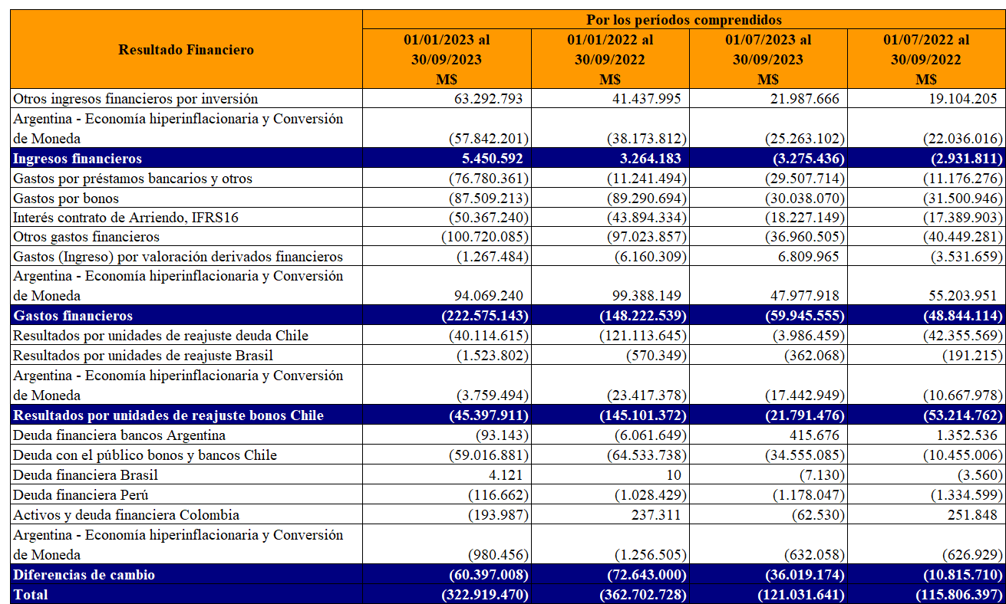
 | M$ | M$ | M$ | M$
Otros ingresos financieros por inversión | 22,751,596 | 22,971,572 | 6,206,355 | 4,759,523
Ingresos financieros | 22,751,596 | 22,971,572 | 6,206,355 | 4,759,523
Gastos por préstamos bancarios y otros | (64,405,707) | (79,119,650) | (19,678,431) | (17,972,551)
Gastos por bonos | (146,983,092) | (138,638,410) | (37,411,482) | (35,043,780)
Interés contrato de Arriendo, IFRS16 | (84,649,394) | (82,713,887) | (19,521,034) | (18,809,383)
Otros gastos financieros | (134,858,770) | (92,507,661) | (39,530,559) | (31,997,265)
Argentina - Economía hiperinflacionaria y Conversión de Moneda | - | (709,090) | - | (709,090)
Costos financieros | 38,029,485 | (20,271,515) | 14,950,449 | (18,353,243)
Resultados por unidades de reajuste deuda Chile | (392,867,478) | (413,960,213) | (101,191,058) | (122,885,312)
Resultados por unidades de reajuste Brasil | (40,302,712) | (59,301,345) | (9,523,623) | (18,379,074)
Argentina - Economía hiperinflacionaria y Conversión de Moneda | (1,590,618) | (1,666,895) | (248,595) | (333,112)
Resultados por unidades de reajuste | (5,465,746) | (58,656,505) | (3,302,480) | (6,234,037)
Ingresos (Gastos) por deudas financieras y otros (neto) | 130,805,552 | (173,310,145) | 81,553,737 | (144,432,788)
Ingresos (Gastos) por derivados de cobertura | (73,627,293) | 100,819,090 | (51,045,700) | 77,442,717
Argentina - Economía hiperinflacionaria y Conversión de Moneda | (1,061,837) | (2,962,166) | (14,735) | (1,208,899)
Ganancias (pérdidas) de cambio en moneda extranjera | 56,116,422 | (75,453,221) | 30,493,302 | (68,198,970)
Total | (361,358,536) | (586,066,607) | (77,566,099) | (211,270,982)

Otras Ganancias (Pérdidas) | Por los períodos comprendidos
 | 01/01/2025 al | 01/01/2024 al | 01/10/2025 al | 01/10/2024 al
 | 31/12/2025 | 31/12/2024 | 31/12/2025 | 31/12/2024
 | M$ | M$ | M$ | M$
Venta operación Bretas Minas Gerais (1) | 26,633,805 | - | - | -
Plan de Productividad (2) | (47,177,697) | - | (2,317,618) | -
Venta de propiedades y otros | 4,440,969 | 1,183,334 | 614,777 | (49,172)
Diferencia de cambio operacional | 4,056,530 | (33,364,326) | 4,639,069 | (16,788,657)
Reajuste impuestos por recuperar | 5,011,038 | 9,393,003 | 1,386,869 | 1,530,590
Derivados, porción inefectiva de coberturas | 6,765,619 | (188,292) | 3,024,048 | (3,514,492)
Pérdida y/o recuperación de siniestros | 7,586,954 | (6,304,152) | 1,970,431 | (2,727,766)
Resultado por Combinación de negocios (3) | 311,055 | - | 311,055 | -
Otras ganancias y pérdidas netas | 6,999,779 | 7,570,415 | 1,371,562 | 510,132
Argentina - Economía hiperinflacionaria y Conversión de Moneda | 2,392,114 | 17,690,792 | (157,054) | 1,837,877
Total | 17,020,166 | (4,019,226) | 10,843,139 | (19,201,488)

Otros ingresos | Por los períodos comprendidos
 | 01/01/2025 al | 01/01/2024 al | 01/10/2025 al | 01/10/2024 al
 | 31/12/2025 | 31/12/2024 | 31/12/2025 | 31/12/2024
 | M$ | M$ | M$ | M$
Venta de cartón y envoltorios | 2,112,198 | 2,608,906 | 529,683 | 561,627
Recuperación de comisiones | 24,448,193 | 24,231,968 | 8,663,348 | 8,198,010
Revalúo de propiedades de inversión | 124,538,510 | 23,029,825 | 63,970,174 | (41,489,520)
Argentina - Economía hiperinflacionaria y Conversión de Moneda | 144,738 | (19,311) | 98,984 | 49,449
Otros ingresos | 6,737,146 | 7,379,729 | 2,038,767 | 1,423,615
Total | 157,980,785 | 57,231,117 | 75,300,956 | (31,256,819)

